상품제안서
매직코팅(3D) 메모잇 200x70 | 상품코드: S46580

 |  |  |  |  |  |  | 02-713-8555 | www.synergygift.co.kr
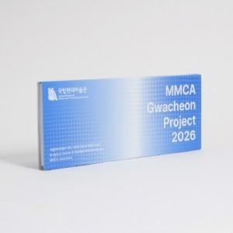

【상세/제작정보】

【인쇄/포장옵션】 | 풀칼라 / OPP(비닐)

【공급단가】 | 수량 | 1,000~ | 3,000~ | 5,000~ | 10,000~ | 30,000~
*VAT별도 | 20매 | 720원 | 570원 | 535원 | 491원 | 426원
 | 30매 | 855원 | 685원 | 650원 | 605원 | 540원
 | 50매 | 1,130원 | 925원 | 885원 | 835원 | 765원
 | 100매 | 1,950원 | 1,590원 | 1,520원 | 1,380원 | 1,230원

【상품 URL】 | https://www.synergygift.co.kr:443/src/goods_detail.php?gdno=46580

